Estadística
Estádistica
Fuente: Asociación veterinaria de San Pedro Sula, Honduras 2021
 |  |  |  |  |  |  |  | ¿Qué método de tarificación voy a usar?
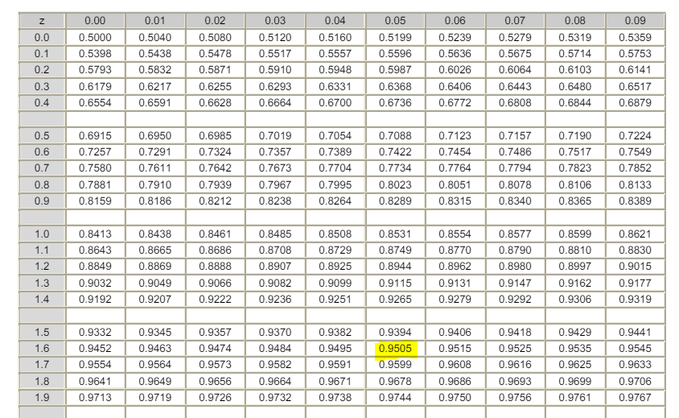
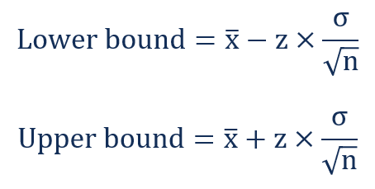
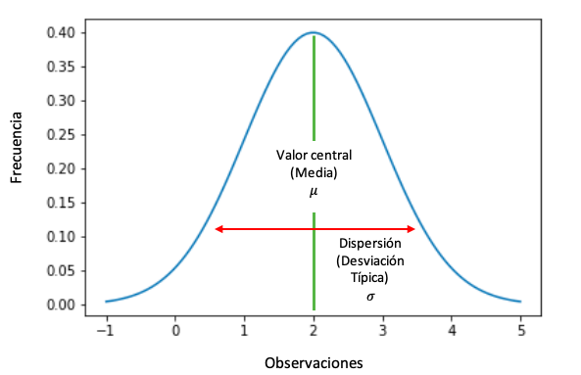
 | 2017 | 2018 | 2019 | 2020 | 2021 | 2022 | 2023 | Método 1: Ley de los grandes números - Aproximación a una distribución normal
Muertes (dx) | 80 | 84 | 95 | 125 | 190 | 223 | 240
Población (lx) | 50,000 | 52,400 | 51,920 | 55,000 | 67,000 | 67,112 | 65,394
 |  |  |  |  |  |  |  |  |  | Promedio qx | 2.448
¿Cuál es la probabilidad de muerte?
 |  |  |  |  |  |  |  |  |  | Desviación Estándar | 0.84213328885
qx | 1.600 | 1.603 | 1.830 | 2.273 | 2.836 | 3.323 | 3.670
 |  |  |  |  |  |  |  |  |  | No de Datos | 7
¿Qué notan de la estadística?
 |  |  |  |  |  |  |  |  |  | Probabilidad | 95.00%
La población y las muertes aumentaron en 2020. Presenta un comportamiento creciente.
 |  |  |  |  |  |  |  |  |  | qx Esperada | 2.9714082373 | 1.644853627

 |  |  |  |  |  |  |  | Método 2: Percentil
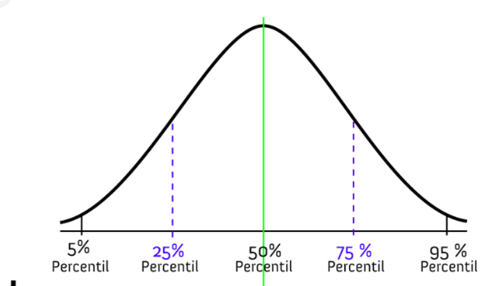
 |  |  |  |  |  |  |  | Percentil | 90%

 |  |  |  |  |  |  |  | qx Esperada | 3.4618

 |  |  |  |  |  |  |  | Método 3: Forecast

 |  |  |  |  |  |  |  | qx Esperada | 3.9701428571
Evolución qx

